Дефекты
Название | Предупреждение об отсутствие администратора в бд |  |  | Название | Предупреждение об отсутствие пользователя в бд |  |  | Название | Предупреждение об отсутствии логина
№ дефекта | 1 | № тест-кейса | 1 | № дефекта | 2 | № тест-кейса | 2 | № дефекта | 3 | № тест-кейса
Проект |  | Компонент |  | Проект |  | Компонент |  | Проект |  | Компонент
Статус |  | Номер версии |  | Статус |  | Номер версии |  | Статус |  | Номер версии
Важность: | Trivial | Приоритет: | Low | Важность: | Trivial | Приоритет: | Low | Важность: | Trivial | Приоритет: | Low
Blocker | High | Opened |  | Blocker | High | Opened |  | Blocker | High | Opened
Critical | Medium | In progress |  | Critical | Medium | In progress |  | Critical | Medium | In progress
Major | Low | Retest |  | Major | Low | Retest |  | Major | Low | Retest
Minor |  | Fixed |  | Minor |  | Fixed |  | Minor |  | Fixed
Trivial |  | Closed |  | Trivial |  | Closed |  | Trivial |  | Closed
Назначен на |  | Автор |  | Назначен на |  | Автор |  | Назначен на |  | Автор
Описание | Шаги воспроизведения 1 Запустить приложение: Открылось окно authregform. x. Нажать на кнопку Administrator: Открылась ЭФ для ввода логина и пароля администратора. x. Открылась ЭФ для ввода логина и пароля администратора. Ввести в поле логин и пароль из списка значений:. login administrator password timp Ожидаемый результат: Появление предупреждения, что вход невозможен из-за некорректности введённых данных Наблюдаемый результат: Сообщение не появилось. Авторизация сброшена. |  |  | Описание | Шаги воспроизведения 1Запустить приложение: Открылось окно authregform. 2 Ввести в поле логин и пароль из списка значений:. Ввести в поле логин и пароль из списка значений:. login testUser password timp Ожидаемый результат: Появление предупреждения, что вход невозможен из-за некорректности введённых данных Наблюдаемый результат: Сообщение не появилось. Авторизация сброшена. |  |  | Описание | Шаги воспроизведения 1Запустить приложение: Открылось окно authregform. 2 Ввести в поле логин и пароль из списка значений:. Ввести в поле логин и пароль из списка значений:. login _____ password timp Ожидаемый результат: Появление предупреждения, что вход невозможен из-за некорректности введённых данных Наблюдаемый результат: Сообщение не появилось. Авторизация сброшена.
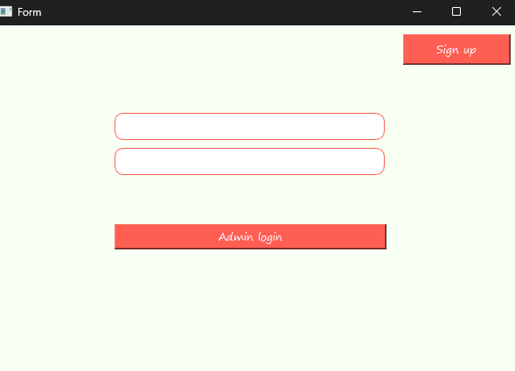
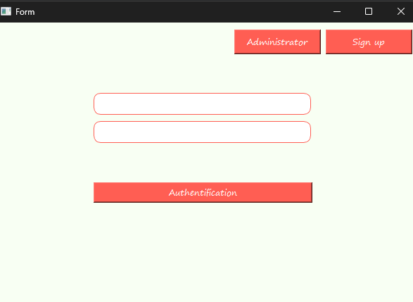
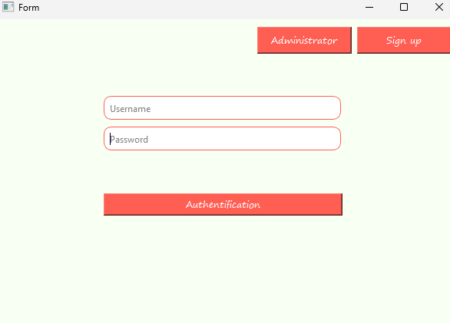
Вложения |  |  |  | Вложения |  |  |  | Вложения

